FEBRERO
COTIZACIÓN PROPUESTA_TRANSVIAL_26.02.26
Nº | Cód. Artíc. | Artículo | Foto | Cant. | Costo Unit. (S/.) NO Incl. IGV | Tiempo Entrega | Detalles | Costo Total. (S/.) NO Incl. IGV |  | proveedor | Cod. Prod. Prov. | Obseraciones | costo $ | COSTO S/. | % | Resultado | Margen | Total | Cantidad | Costo MUESTRA Unidad | Movilidad | Total Producto | Tipo de Impresión | Costo impresión | Cant Color | Cant Lados | Cantidad por Millar | Costo Impresión | Empaq | Seguro CRT | Total | Costo S/. Sin IGV | I.G.V | TOTAL
1 | KIT DIA DE LA MUJER |  | Imagen referencial | 400 | S/. 37.00 | 5 a 7 Días útiles | KIT DIA DE LA MUJER Mug Termico Material: Acero 304 y tapa plastica, Doble pared Capacidad: 11 onzas o 330 ml Color: Lila Incluye logo Transvial + Nombre personalizado. Tarjeta Material puede ser couche 300 grs. Incluye impresión tira y retira, corte recto. Medida: A6 Papel Seda Papel delgado fino y suave Color: Lila Caja de presentación Cubo Caja microcorrugada de 15 x 15 x 15 cm. Color: Natural Incluye logo a 1 color a 1 lado en la tapa (opcional) Presentación: Grupal *Incluye servicio de armado *Diseño o arte debe ser facilitado por el cliente. | S/. 14,800.00 | 15% | CASA HUAMANI / TARJETA IMPRESIONES GRAFICAS GENERALES / TAILOY / COMPINA | AYUDAME ACA ESA CAJA | CASA HUAMANI S/.15 incluido IGV / IMPRESIONES GRAFICAS GENERALES Tarjeta S/.1.11 incluido IGV / TAILOY Papel seda S/.1,3 Incluido IGV / COMPINA Servicio de Armado S/.2 + IGV |  | S/. 18.00 | 30 | S/. 5.40 | S/. 2,160.00 | S/. 23.40 | 400 | S/. 36.00 | S/. 265.00 | S/. 9,661.00 |  |  | 1 | 1 | 1 | S/. 0.00 | S/. 95.00 | S/. 146.34 | S/. 9,902.34 | S/. 24.76 | S/. 4.46 | S/. 29.21

COTIZACIÓN PROPUESTA_TRANSVIAL_26.02.26
Nº | Cód. Artíc. | Artículo | Foto | Cant. | Costo Unit. (S/.) NO Incl. IGV | Tiempo Entrega | Detalles | Costo Total. (S/.) NO Incl. IGV |  | proveedor | Cod. Prod. Prov. | Obseraciones | costo $ | COSTO S/. | % | Resultado | Margen | Total | Cantidad | Costo MUESTRA Unidad | Movilidad | Total Producto | Tipo de Impresión | Costo impresión | Cant Color | Cant Lados | Cantidad por Millar | Costo Impresión | Empaq | Seguro CRT | Total | Costo S/. Sin IGV | I.G.V | TOTAL
1 | KIT DIA DE LA MUJER |  | Imagen referencial | 45 | S/. 37.00 | 5 a 7 Días útiles | KIT DIA DE LA MUJER Mug Termico Material: Acero 304 y tapa plastica, Doble pared Capacidad: 11 onzas o 330 ml Color: Lila Incluye logo Transvial + Nombre personalizado. Tarjeta Material puede ser couche 300 grs. Incluye impresión tira y retira, corte recto. Medida: A6 Papel Seda Papel delgado fino y suave Color: Lila Caja de presentación Cubo Caja microcorrugada de 15 x 15 x 15 cm. Color: Natural Incluye logo a 1 color a 1 lado en la tapa (opcional) Presentación: Grupal *Incluye servicio de armado *Diseño o arte debe ser facilitado por el cliente. | S/. 1,665.00 | 26% | CASA HUAMANI / TARJETA IMPRESIONES GRAFICAS GENERALES / TAILOY / COMPINA | AYUDAME ACA ESA CAJA | CASA HUAMANI S/.15 incluido IGV / IMPRESIONES GRAFICAS GENERALES Tarjeta S/.1.11 incluido IGV / TAILOY Papel seda S/.1,3 Incluido IGV / COMPINA Servicio de Armado S/.2 + IGV |  | S/. 22.00 | 43 | S/. 9.46 | S/. 425.70 | S/. 31.46 | 45 | S/. 22.00 | S/. 180.00 | S/. 1,617.70 |  |  | 1 | 1 | 1 | S/. 0.00 | S/. 18.19 | S/. 24.54 | S/. 1,660.42 | S/. 36.90 | S/. 6.64 | S/. 43.54

COTIZACIÓN PROPUESTA_TRANSVIAL_26.02.26
Nº | Cód. Artíc. | Artículo | Foto | Cant. | Costo Unit. (S/.) NO Incl. IGV | Tiempo Entrega | Detalles | Costo Total. (S/.) NO Incl. IGV |  | proveedor | Cod. Prod. Prov. | Obseraciones | costo $ | COSTO S/. | % | Resultado | Margen | Total | Cantidad | Costo MUESTRA Unidad | Movilidad | Total Producto | Tipo de Impresión | Costo impresión | Cant Color | Cant Lados | Cantidad por Millar | Costo Impresión | Empaq | Seguro CRT | Total | Costo S/. Sin IGV | I.G.V | TOTAL
1 | KIT DIA DE LA MUJER |  | 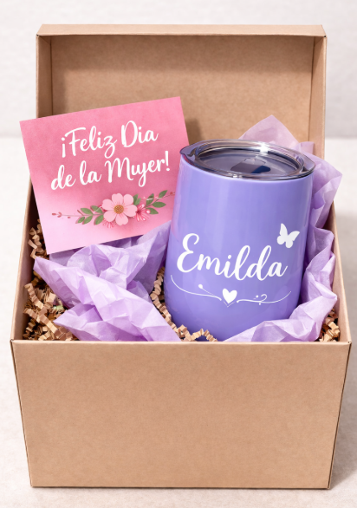 Imagen referencial | 45 | S/. 39.90 | 5 a 7 Días útiles | KIT DIA DE LA MUJER Mug Termico Material: Acero 304 y tapa plastica, Doble pared Capacidad: 11 onzas o 330 ml Color: Lila Incluye logo Transvial + Nombre personalizado. Tarjeta Material puede ser couche 300 grs. Incluye impresión tira y retira, corte recto. Medida: A6 Papel Seda Papel delgado fino y suave Color: Lila Caja de presentación Cubo Caja microcorrugada de 15 x 15 x 15 cm. Color: Natural Incluye logo a 1 color a 1 lado en la tapa (opcional) Presentación: Grupal *Incluye servicio de armado *Diseño o arte debe ser facilitado por el cliente. | S/. 1,795.50 | 26% | CASA HUAMANI / TARJETA IMPRESIONES GRAFICAS GENERALES / TAILOY / COMPINA | 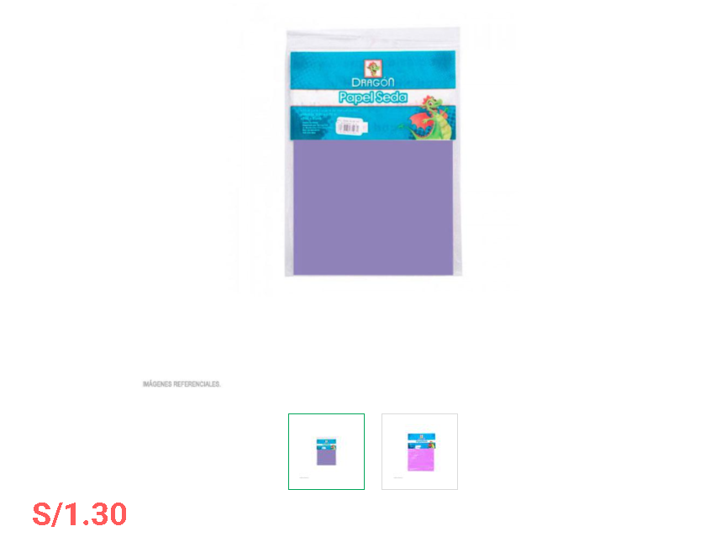 AYUDAME ACA ESA CAJA | CASA HUAMANI S/.15 incluido IGV / IMPRESIONES GRAFICAS GENERALES Tarjeta S/.1.11 incluido IGV / TAILOY Papel seda S/.1,3 Incluido IGV / COMPINA Servicio de Armado S/.2 + IGV |  | S/. 23.09 | 45 | S/. 10.39 | S/. 467.55 | S/. 33.48 | 45 | S/. 23.09 | S/. 180.00 | S/. 1,709.64 |  |  | 1 | 1 | 1 | S/. 0.00 | S/. 18.19 | S/. 25.92 | S/. 1,753.74 | S/. 38.97 | S/. 7.01 | S/. 45.99

JUNIO
COTIZACIÓN PROPUESTA_ECO PLAZA_01.06.26
Nº | Cód. Artíc. | Artículo | Foto | Cant. | Costo Unit. (S/.) NO Incl. IGV | Tiempo Entrega | Detalles | Costo Total. (S/.) NO Incl. IGV |  | proveedor | Cod. Prod. Prov. | Obseraciones | costo $ | COSTO S/. | % | Resultado | Margen | Total | Cantidad | Costo MUESTRA Unidad | Movilidad | Total Producto | Tipo de Impresión | Costo impresión | Cant Color | Cant Lados | Cantidad por Millar | Costo Impresión | Empaq | Seguro CRT | Total | Costo S/. Sin IGV | I.G.V | TOTAL
1 | COGPI-21819 | BIDÓN PLEGABLE RISIX | 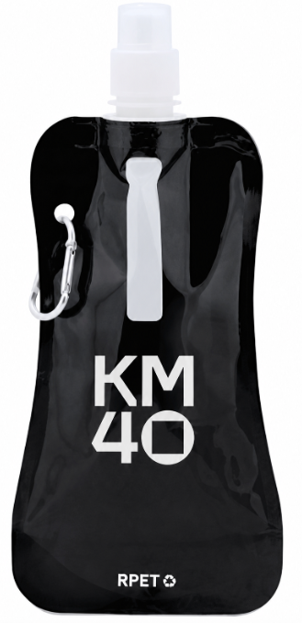 Imagen Referencial | 200 | S/. 10.99 | 12 a 15 Días útiles | BIDÓN PLEGABLE RISIX- IMPORTACIÓN DIRECTA Material: RPET con cuerpo flexible Capacidad: 400 ml Medidas: 26.5 cm x 11.5 cm x 3 cm Color: Negro Presentación: Embolsado individual, empaque plástico grupal. * Incluye 1 logo a 1 color por 1 lado *Diseño o arte debe ser facilitado por el cliente. | S/. 2,198.17 | 21% | GLOBAL PROMO ITEMS | 21 | S/.6.66 + IGV |  | S/. 6.66 | 35 | S/. 2.33 | S/. 466.20 | S/. 8.99 | 200 | S/. 19.98 | S/. 150.00 | S/. 1,968.18 | uv | S/. 150.00 | 1 | 1 | 1 | S/. 150.00 | S/. 47.50 | S/. 32.49 | S/. 2,198.17 | S/. 10.99 | S/. 1.98 | S/. 12.97
2 | COEF-TY-PFB01 | TOMATODO FLEXIBLE | 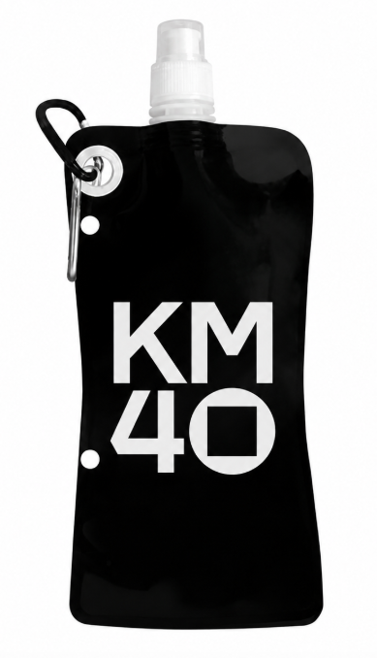 Imagen Referencial | 200 | S/. 5.92 | 5 a 7 Días útiles | TOMATODO FLEXIBLE Material: Polietileno, con sujetador clip de metal Capacidad: 500 ml Medida: 28, 8 cm x 12, 4 cm Color: Negro Presentación: Bolsita individual * Incluye 1 logo a 1 color por 1 lado *Diseño o arte debe ser facilitado por el cliente. | S/. 1,184.00 | 18% | E Y F | TY-PFB01 | S/.3 + IGV |  | S/. 3.00 | 35 | S/. 1.05 | S/. 210.00 | S/. 4.05 | 200 | S/. 9.00 | S/. 150.00 | S/. 969.00 | UV | S/. 150.00 | 1 | 1 | 1 | S/. 150.00 | S/. 47.50 | S/. 17.50 | S/. 1,184.00 | S/. 5.92 | S/. 1.07 | S/. 6.99

